关系图
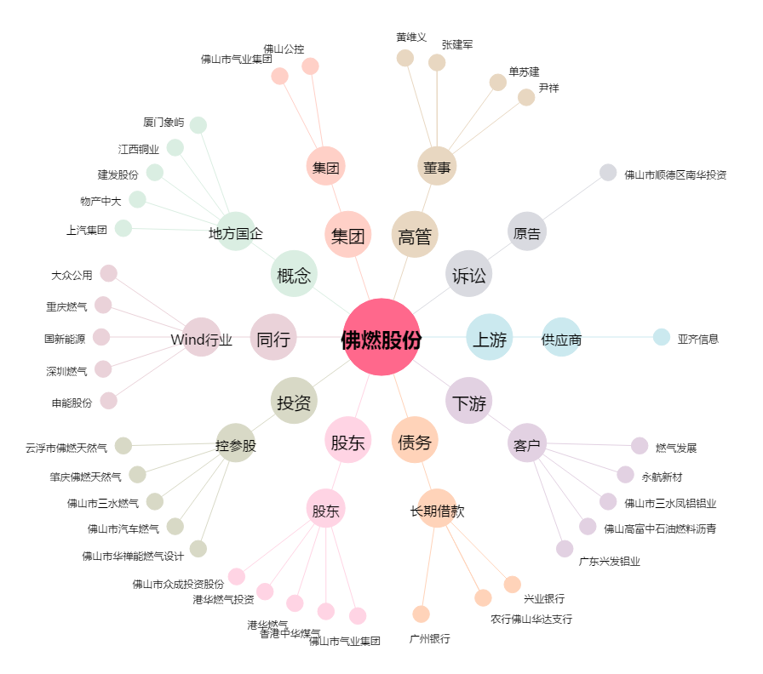
佛燃股份[002911.SZ] - 关系概览图

